Лист1
 |  | Долги по поставщикам

 |  | Документ | Сумма | Дата прихода | Дата Оплаты | Дней просрочки
Контрагент 1
 | Наша фирма 1 |  |  |  | (берется из документа, реквизит оплата до) | (на 17.10.2018)
 | Контрагент 1
 | Основной договор |  | 100
 |  | Поступление ТМЦ (купля-продажа) № РК00003719 от 03.10.18 | 10 | 2018-09-03 | 2018-10-03 | -14
 |  | Поступление ТМЦ (купля-продажа) № РК00003744 от 04.10.18 | 20 | 2018-09-04 | 2018-10-04 | -13
 |  | Поступление ТМЦ (купля-продажа) вх. № 8908 от 05.10.18 | 30 | 2018-10-05 | 2018-11-04 | 18
 |  | Поступление ТМЦ (купля-продажа) вх. № 9142 от 12.10.18 | 40 | 2018-10-12 | 2018-11-11 | 25
 | Наша Фирма 2
 | Контрагент 1
 | Основной договор |  | 130
 |  | Поступление ТМЦ (купля-продажа) вх. № 8910 от 05.10.18 | 20 | 2018-09-05 | 2018-10-05 | -12
 |  | Поступление ТМЦ (купля-продажа) вх. № 9144 от 12.10.18 | 40 | 2018-09-12 | 2018-10-12 | -5
 |  | Поступление ТМЦ (купля-продажа) вх. № 9184 от 15.10.18 | 70 | 2018-10-15 | 2018-11-14 | 28
 | Наша Фирма 3
 | Контрагент 1
 | Основной договор |  | 630
 |  | Поступление ТМЦ (купля-продажа) № РБ00094853 от 03.10.18 | 100 | 2018-09-03 | 2018-10-03 | -14
 |  | Поступление ТМЦ (купля-продажа) вх. № 8909 от 05.10.18 | 150 | 2018-10-05 | 2018-11-04 | 18
 |  | Поступление ТМЦ (купля-продажа) вх. № 9143 от 12.10.18 | 200 | 2018-10-12 | 2018-11-11 | 25
 |  | Поступление ТМЦ (купля-продажа) № РБ00095059 от 16.10.18 | 180 | 2018-10-16 | 2018-11-15 | 29

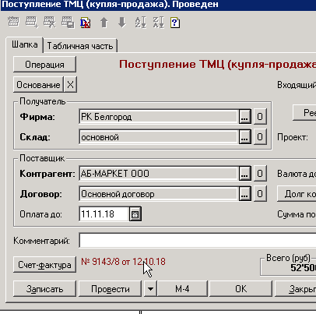
Контрагент 2
 | Наша фирма 1
 | Контрагент2
 | Основной договор |  | 100
 |  | Поступление ТМЦ (купля-продажа) № РК00003719 от 03.10.18 | 10 | 2018-09-03 | 2018-10-03 | -14
 |  | Поступление ТМЦ (купля-продажа) № РК00003744 от 04.10.18 | 20 | 2018-09-04 | 2018-10-04 | -13
 |  | Поступление ТМЦ (купля-продажа) вх. № 8908 от 05.10.18 | 30 | 2018-10-05 | 2018-11-04 | 18
 |  | Поступление ТМЦ (купля-продажа) вх. № 9142 от 12.10.18 | 40 | 2018-10-12 | 2018-11-11 | 25
 | Наша Фирма 2
 | Контрагент2
 | Основной договор |  | 130
 |  | Поступление ТМЦ (купля-продажа) вх. № 8910 от 05.10.18 | 20 | 2018-09-05 | 2018-10-05 | -12
 |  | Поступление ТМЦ (купля-продажа) вх. № 9144 от 12.10.18 | 40 | 2018-09-12 | 2018-10-12 | -5
 |  | Поступление ТМЦ (купля-продажа) вх. № 9184 от 15.10.18 | 70 | 2018-10-15 | 2018-11-14 | 28
 | Наша Фирма 3
 | Контрагент2
 | Основной договор |  | 630
 |  | Поступление ТМЦ (купля-продажа) № РБ00094853 от 03.10.18 | 100 | 2018-09-03 | 2018-10-03 | -14
 |  | Поступление ТМЦ (купля-продажа) вх. № 8909 от 05.10.18 | 150 | 2018-10-05 | 2018-11-04 | 18
 |  | Поступление ТМЦ (купля-продажа) вх. № 9143 от 12.10.18 | 200 | 2018-10-12 | 2018-11-11 | 25
 |  | Поступление ТМЦ (купля-продажа) № РБ00095059 от 16.10.18 | 180 | 2018-10-16 | 2018-11-15 | 29

